对账发票申请
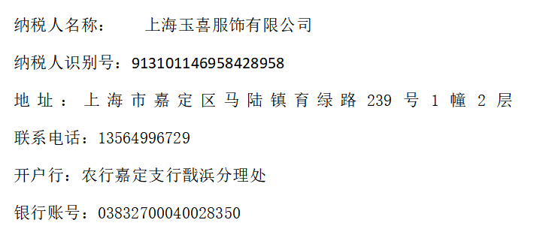
杭州华飒对账单-Recall
客户 | 下单时间 | 客户联系人 | 单据编号 | 客户PO号 | 睿颢合同号 | 客户款号 | 使用于 | 品名 | 数量(片） | 单价(RMB) | 金额(RMB) | 备注1 | 备注2
杭州华飒服饰有限公司 | 2026-01-26 | Reve | S26012545 | 37194 | RHZHSZH0017 工厂-玉喜 | 4603/004/615/09 | 毯子 | 芯片洗标胶带25*60mm ZHRFCL25002 | 1300 | 0.55 | 715.00
 |  |  |  |  |  |  |  | 4标主标kids纯棉 ZHPRL24019 | 3910 | 0.15 | 586.50
 |  |  |  |  |  |  |  | 13标（1页）胶带洗标 ZHCRI25005 | 1300 | 0.07 | 91.00
 |  |  |  |  |  |  |  | 9标吊牌52*105mm含价格贴 ZHXDP24017 | 1300 | 0.56 | 728.00
 |  |  |  |  |  |  |  | 红蓝价格贴 ZHSK25013+ZHSK25014 | 1300 | 0 | 0.00
 |  |  |  |  |  |  |  | 21cm浅黄色棉蜡绳 ZHLOP25007 | 3910 | 0.12 | 469.20
 |  |  |  |  |  | 4603/004/712/09 | 毯子 | 芯片洗标胶带25*60mm ZHRFCL25002 | 2631 | 0.55 | 1447.05
 |  |  |  |  |  |  |  | 13标（1页）胶带洗标 ZHCRI25005 | 2631 | 0.07 | 184.17
 |  |  |  |  |  |  |  | 9标吊牌52*105mm含价格贴 ZHXDP24017 | 2631 | 0.56 | 1473.36
 |  |  |  |  |  |  |  | 红蓝价格贴 ZHSK25013+ZHSK25014 | 2631 | 0 | 0.00
TOTAL1 |  |  |  |  |  |  |  |  | 23544 |  | 5694.28

发票通知单
编号 （发票张数） | 申请日期 | 客户 | 开票抬头 （请填写全名） | 货物或应 税劳名称（比如吊粒，吊牌等，大致写一下就可以） | 规格型号 （如果不需要注明的请写“无”） | 单位 | 数量 | 金额 （一张发票的总金额） | 备注
1 |  | 杭州华飒 | 上海玉喜服饰有限公司 | 贴纸 | 无 | pcs | 23544 | ￥5,694.28

